상품제안서
카르페디엠 세로세로 55 암막 3단수동양우산 (C091) | 상품코드: F32818

 |  |  |  |  |  |  | 02-412-0044 | www.easy1.co.kr
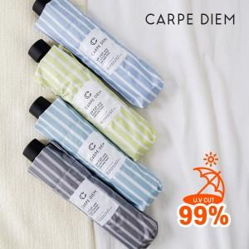

【상세/제작정보】 | 100개 미만 주문시 인쇄 수량 관계없이 30,000원

【인쇄/포장옵션】 | 실크 / 포장지포장

【공급단가】 | 수량 | 100~ | 300~ | 500~ | 1,000~ | 3,000~
*VAT별도 | 단가 | 12,000원 | 11,800원 | 11,500원 | 11,290원 | 11,000원

【상품 URL】 | https://dev.easy1.co.kr:443/src/goods_detail.php?gdno=32818

